상품제안서
내셔널지오그래픽 20x-40x 컴팩트 미니 휴대용 현미경 | 상품코드: F22860

 |  |  |  |  |  |  | 02-412-0044 | www.easy1.co.kr
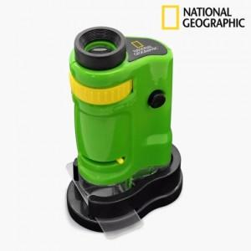

【상세/제작정보】

【인쇄/포장옵션】 | 레이저 / 포장지포장

【공급단가】 | 수량 | 100~ | 300~ | 500~ | 1,000~ | 3,000~
*VAT별도 | 단가 | 17,500원 | 16,870원 | 16,250원 | 15,620원 | 15,000원

【상품 URL】 | https://easy1.co.kr:443/src/goods_detail.php?gdno=22860

